Sheet1
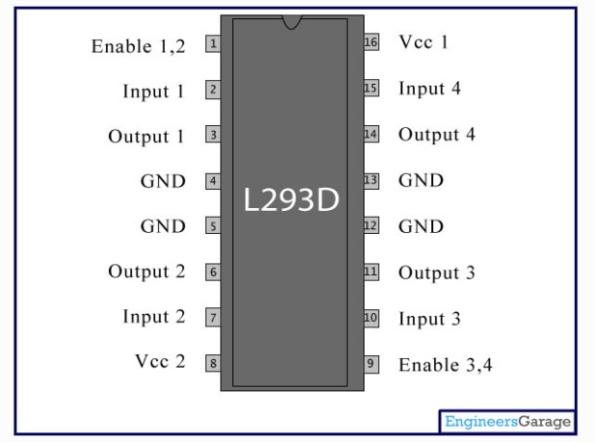
in 2 in 1 en 1 gnd
5 v regulator
.
. | . | . | . | . | . | . | . | . | . | . | . | . | . | . | . | . | . | . | . | . | . | . | . | . | . | . | .
. | . | . | . | . | . | . | . | . | . | . | . | . | . | . | . | . | . | . | . | . | . | . | . | . | . | . | .
. | . | . | . | . | . | . | . | . | . | . | . | . | . | . | . | . | . | . | . | . | . | . | . | . | . | . | .
. | . | . | . | . | . | . | . | . | . | . | . | . | . | . | . | . | . | . | . | . | . | . | . | . | . | . | .
. | . | . | . | . | . | . | . | . | . | . | . | . | . | . | . | . | . | . | . | . | . | . | . | . | . | . | .
. | . | . | . | . | . | . | . | . | . | . | . | . | . | . | . | . | . | . | . | . | . | . | . | . | . | . | .
. | . | . | . | . | . | . | . | . | . | . | . | . | . | . | . | . | . | . | . | . | . | . | . | . | . | . | .
. | . | . | . | . | . | . | . | . | . | . | . | . | . | . | . | . | . | . | . | . | . | . | . | . | . | . | .
. | . | . | . | . | . | . | . | . | . | . | . | . | . | . | . | . | . | . | . | . | . | . | . | . | . | . | .
. | . | . | . | . | . | . | . | . | . | . | . | . | . | . | . | . | . | . | . | . | . | . | . | . | . | . | .
. | . | . | . | . | . | . | . | . | . | . | . | . | . | . | . | . | . | . | . | . | . | . | . | . | . | . | .
. | . | . | . | . | . | . | . | . | . | . | . | . | . | . | . | . | . | . | . | . | . | . | . | . | . | . | .
gnd en 2 in 3 in 4
. | . | . | . | . | . | . | . | . | . | . | . | . | . | . | . | . | . | . | . | . | . | . | . | . | . | . | .
12 v regulator
. | . | . | . | . | . | . | . | . | . | . | . | . | . | . | . | . | . | . | . | . | . | . | . | . | . | . | .
. | . | . | . | . | . | . | . | . | . | . | . | . | . | . | . | . | . | . | . | . | . | . | . | . | . | . | .
. | . | . | . | . | . | . | . | . | . | . | . | . | . | . | . | . | . | . | . | . | . | . | . | . | . | . | .
. | . | . | . | . | . | . | . | . | . | . | . | . | . | . | . | . | . | . | . | . | . | . | . | . | . | . | .
. | . | . | . | . | . | . | . | . | . | . | . | . | . | . | . | . | . | . | . | . | . | . | . | . | . | . | . | . | .

